Differenz innen aussen
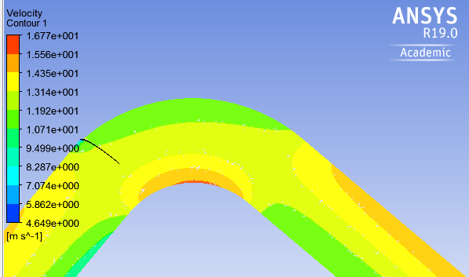
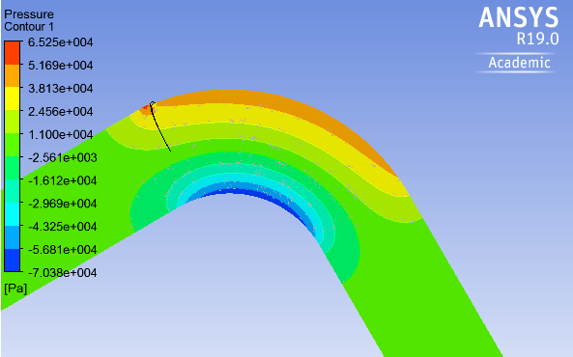
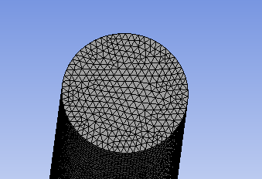
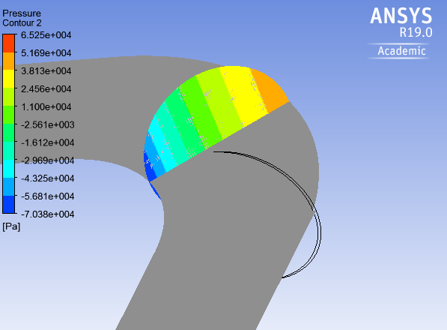
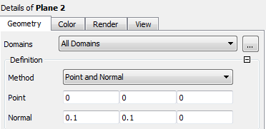
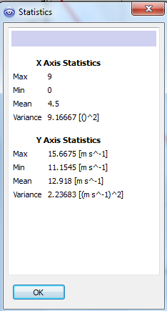
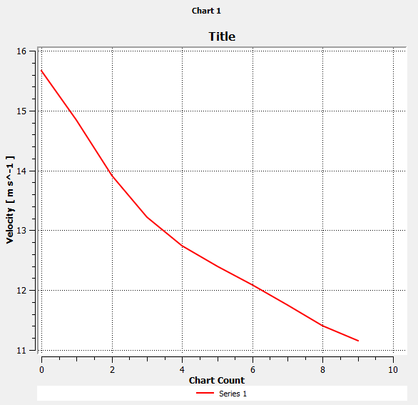
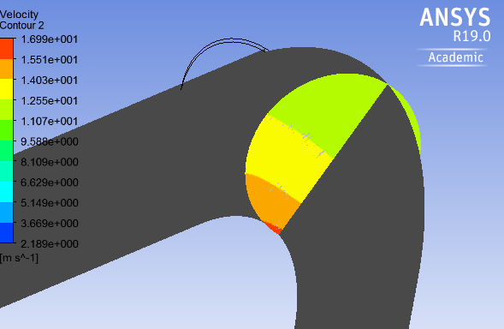
Di | Min Druck | -70380 | Pa
außen | Max Druck | 65250 | Pa
 |  | -135630 | Pa | -1.3563 | bar | Druckdifferenz innen/außen

c_innen | 0.11 | 15.6675
c_außen | 0.19 | 11.15450 | Contour auf Plane durch Rohrleitung von Eintritt zu Austritt

analytische Lösung |  | delta_p | 1,265 bar
Geschwindigkeitsvergleich
 | analytische Lösung |  | CFD
0.11 | 16.7 | 0.11 | 15.66750
0.12 | 15.3 | 0.19 | 11.15450
0.13 | 14.1
0.14 | 13.1
0.15 | 12.2
0.16 | 11.5
0.17 | 10.8
0.18 | 10.2
0.19 | 9.7
c=a/r | a= | 1.837

 | r_innen | 0.1 | 1.1 | Wand
 |  | 0.11 | 1.0 | real
 |  | 0.12 | 0.9
 |  | 0.13 | 0.8
 |  | 0.14 | 0.8
 |  | 0.15 | 0.7
 |  | 0.16 | 0.7
 |  | 0.17 | 0.6
 |  | 0.18 | 0.6
 |  | 0.19 | 0.6 | real
 | r_aussen | 0.2 | 0.5 | Wand

